Geral
CLASSFICAÇÃO |  |  | ORIGINAL |  |  |  |  |  |  |  |  |  |  |  |  |  |  |  | AUGMENT
Negativo | Neutro | Positivo
348 | 419 | 527 | NB |  |  |  | SVC |  |  |  | Bi-GRU |  |  |  | BERT |  |  |  | NB |  |  |  | SVC |  |  |  | Bi-GRU |  |  |  | BERT
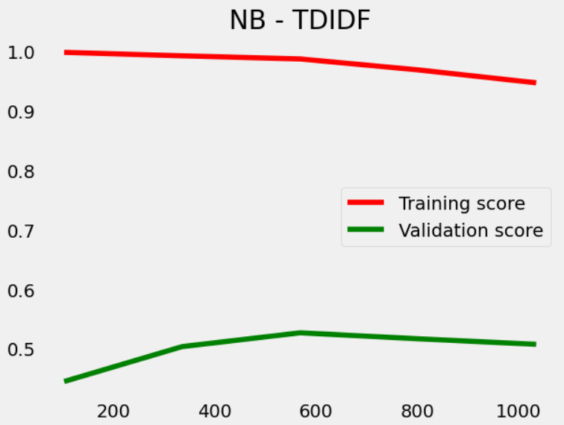
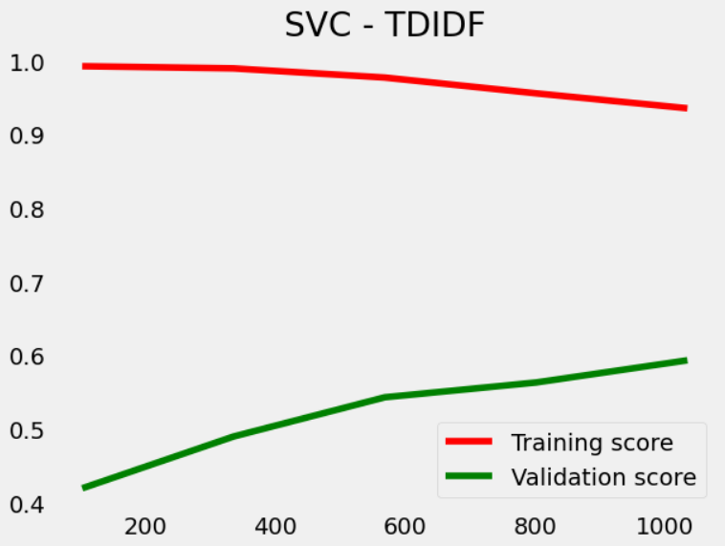
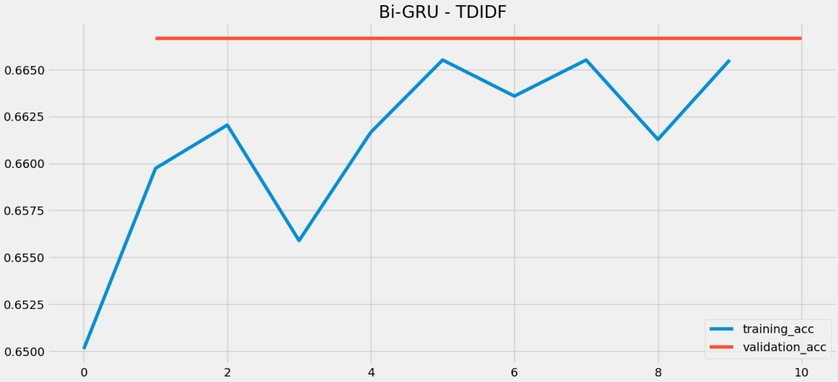
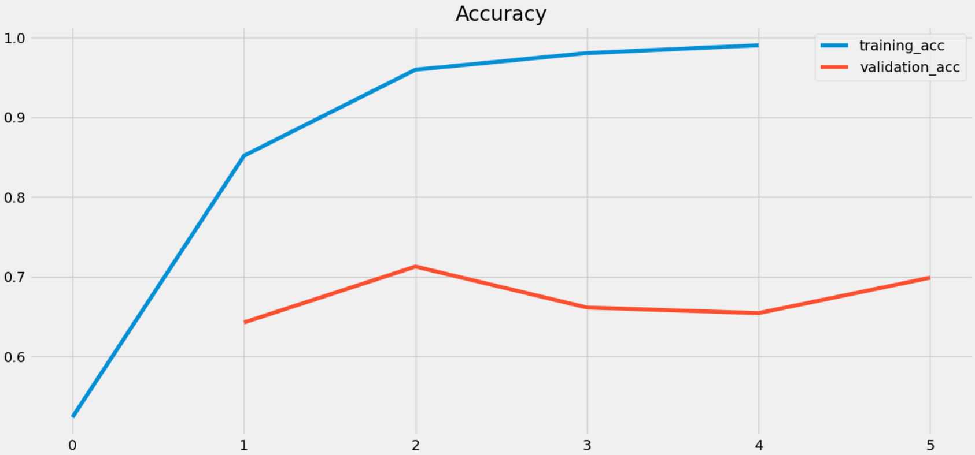
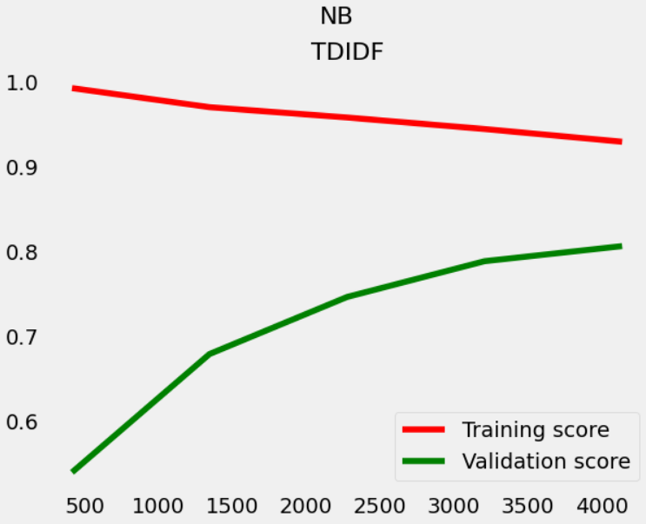
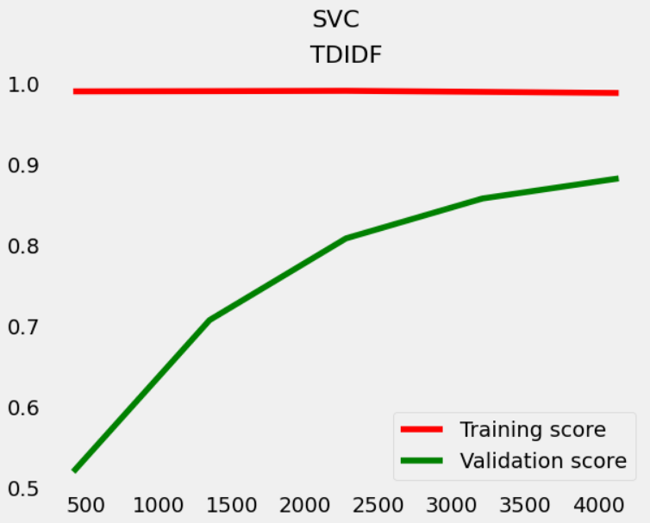
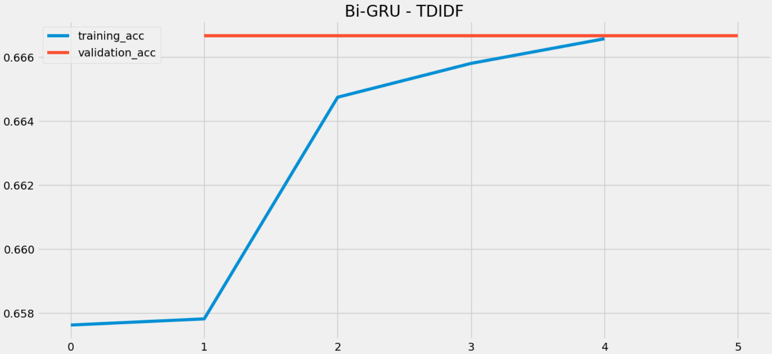
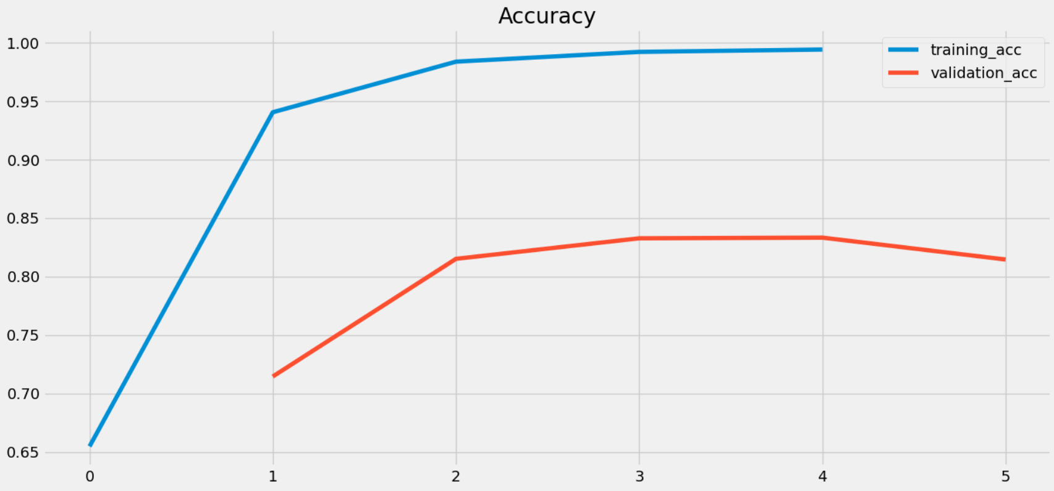
FREQ. CITAÇÃO
Ticker | Contagem
$SPX | 139,041
$AAPL | 101,361
$AMZN | 89,991
$SPY | 88,678
$FB | 71,540
$MSFT | 52,351
$TSLA | 45,362
$QQQ | 39,478
$ES | 38,064
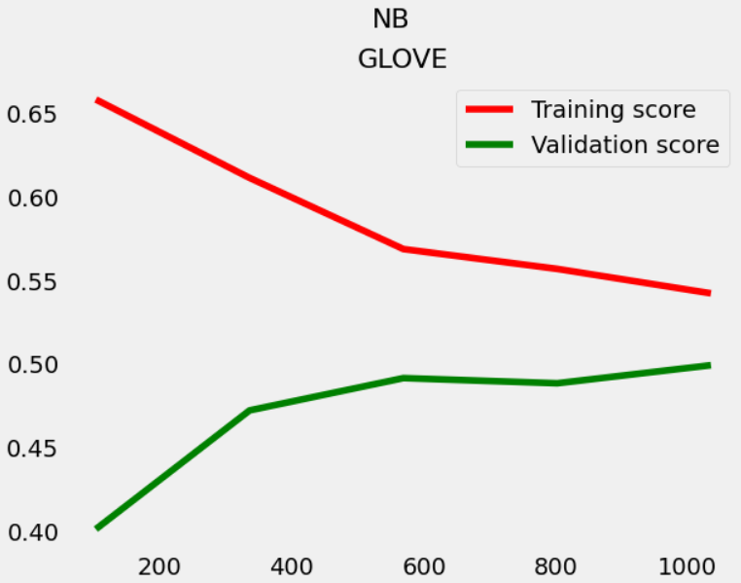
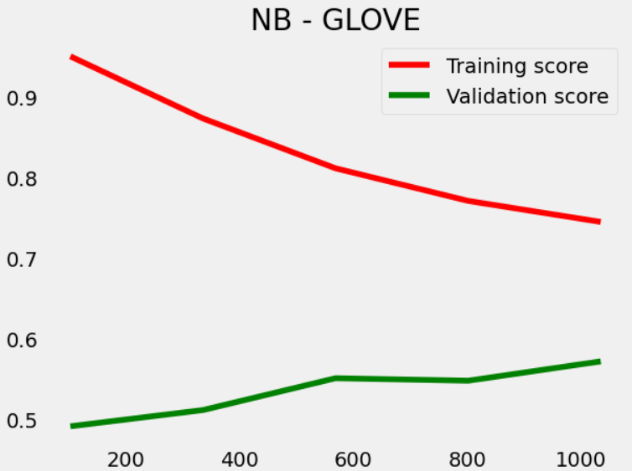
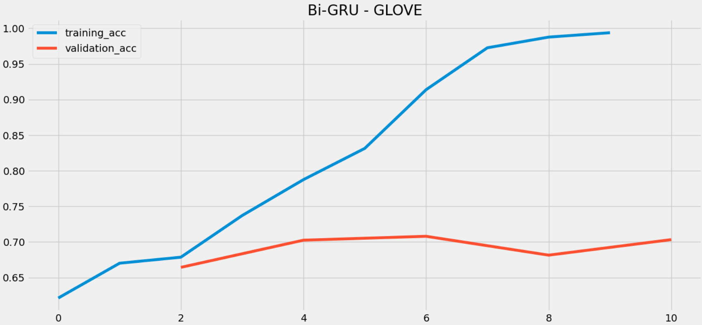
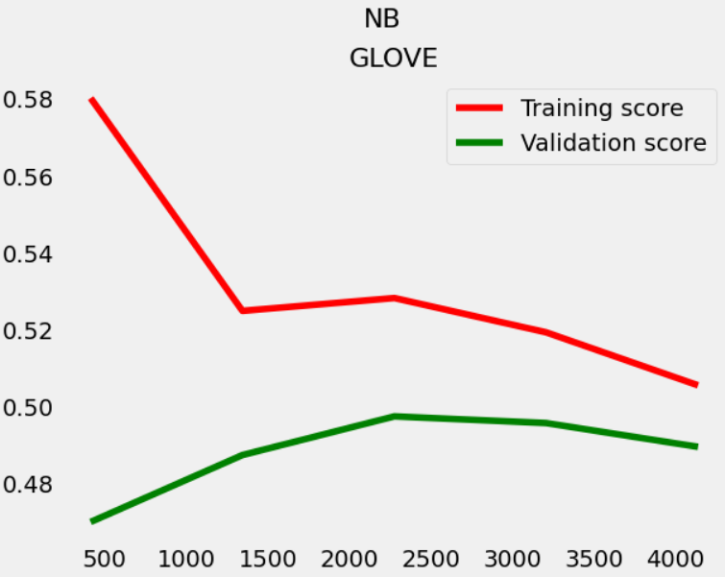
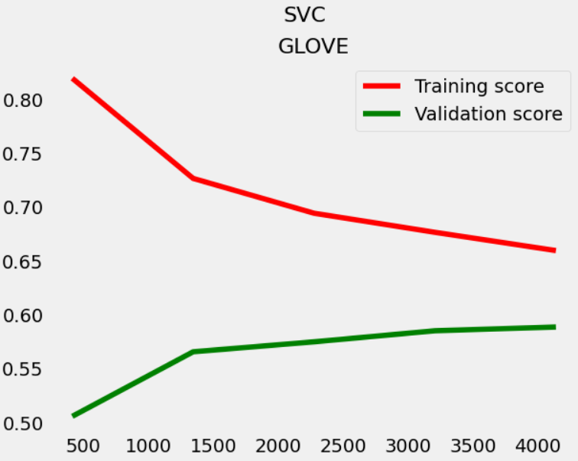
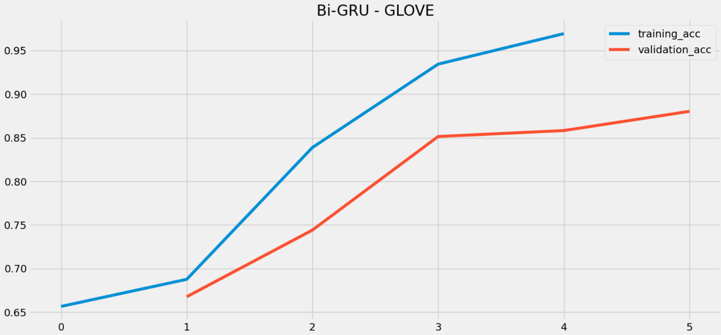
$DIS | 28,745
$NFLX | 27,567 |  |  |  |  |  |  |  |  |  |  |  |  |  |  | BERT | Treino | Validação |  |  |  |  |  |  |  |  |  |  |  |  |  | BERT | Treino | Validação
$JPM | 25,137 |  |  |  |  |  |  |  |  |  |  |  |  |  |  |  | 99% | 72% |  |  |  |  |  |  |  |  |  |  |  |  |  |  | 99% | 84%
$GOOG | 22,240
$BA | 21,832
$GOOGL | 19,409
$AMD | 16,318
$BAC | 15,291
$NVDA | 15,207
$NDX | 14,148
$IWM | 13,688
$T | 13,654
$TWTR | 13,281
$NQ | 13,245
$ROKU | 12,368 |  |  | NB | Treino | Validação |  | SVM | Treino | Validação |  | GRU | Treino | Validação |  |  |  |  |  | NB | Treino | Validação |  | SVM | Treino | Validação |  | GRU | Treino | Validação
$BTC | 11,982 |  |  | TDIDF | 98% | 48% |  | TDIDF | 96% | 55% |  | TDIDF | 67% | 67% |  |  |  |  |  | TDIDF | 94% | 80% |  | TDIDF | 98% | 87% |  | TDIDF | 67% | 67%
$VIX | 11,845 |  |  | GLOVE | 55% | 53% |  | GLOVE | 76% | 59% |  | GLOVE | 99% | 74% |  |  |  |  |  | GLOVE | 51% | 49% |  | GLOVE | 67% | 59% |  | GLOVE | 97% | 88%
$JNJ | 11,533
$PFE | 11,355
$ZM | 11,340

MERCADO
CORRELAÇÃO DE PEARSON
 | LAG_0 | LAG_1 | LAG_3 | LAG_5
MSFT | 0.51726527953 | -0.13345486865 | 0.14108964126 | -0.00099742861416 | 0.47
AAPL | 0.3316039264 | 0.2377631655 | -0.20449904108 | -0.1313866415 | 0.97 | 1.0638297872
AMZN | 0.483813746 | 0.514882342 | -0.061663715 | -0.153907435 |  |  | NB | 0.4 | 0.47 | 0.45 | 0.44
META | 0.3917601975 | -0.037306458752 | -0.004501877333 | 0.11160555679 |  |  | SVC | 0.42 | 0.48 | 0.45 | 0.5
Média | 0.43 | 0.15 | -0.03 | -0.04 |  |  | GRU | 0.41 | 0.5 | 0.48 | 0.65
Correlação entre mercado e análise de sentimento
 |  |  |  |  |  |  | BERT | 0.95 | 0.98

Charts
NB TDIDF
 | Acurárcio Treino | Acurácio Validação
1 | 1.000 | 0.373
2 | 0.989 | 0.442
3 | 0.989 | 0.433
4 | 0.989 | 0.365
5 | 0.989 | 0.421
6 | 0.993 | 0.464
7 | 0.993 | 0.442
8 | 0.993 | 0.494
9 | 0.993 | 0.429
10 | 0.993 | 0.494
11 | 0.994 | 0.515
12 | 0.990 | 0.468
13 | 0.984 | 0.485
14 | 0.986 | 0.476
15 | 0.986 | 0.451
16 | 0.979 | 0.459
17 | 0.974 | 0.459
18 | 0.970 | 0.485
19 | 0.982 | 0.506
20 | 0.985 | 0.494
21 | 0.957 | 0.468
22 | 0.948 | 0.485
23 | 0.944 | 0.489
24 | 0.951 | 0.515
25 | 0.969 | 0.515
NB GLOVE
 | Acurácia Treino | Acurácia Validação
 | 0.654 | 0.384
 | 0.653 | 0.384
 | 0.643 | 0.394
 | 0.643 | 0.394
 | 0.643 | 0.394
 | 0.643 | 0.405
 | 0.632 | 0.409
 | 0.632 | 0.414
 | 0.632 | 0.416
 | 0.632 | 0.419
 | 0.632 | 0.419
 | 0.632 | 0.430
 | 0.593 | 0.438
 | 0.596 | 0.442
 | 0.587 | 0.442
 | 0.581 | 0.442
 | 0.581 | 0.450
 | 0.581 | 0.459
 | 0.581 | 0.468
 | 0.564 | 0.468
 | 0.564 | 0.479
 | 0.545 | 0.479
 | 0.550 | 0.495
 | 0.545 | 0.491
 | 0.548 | 0.490
NB TDIDF
 | Acurárcio Treino | Acurácio Validação
1 | 0.99462365591 | 0.54184549356
2 | 0.98387096774 | 0.51716738197
3 | 0.98387096774 | 0.54613733906
4 | 0.98387096774 | 0.52094522019
5 | 0.98387096774 | 0.50912996778
6 | 0.97851239669 | 0.64484978541
7 | 0.97107438017 | 0.65772532189
8 | 0.9694214876 | 0.67060085837
9 | 0.9694214876 | 0.66595059076
10 | 0.9694214876 | 0.65198711063
11 | 0.96437286481 | 0.76180257511
12 | 0.96193265007 | 0.74892703863
13 | 0.95998047828 | 0.72746781116
14 | 0.96046852123 | 0.75080558539
15 | 0.96046852123 | 0.7432867884
16 | 0.94804295116 | 0.79291845494
17 | 0.94700381018 | 0.79399141631
18 | 0.94215448563 | 0.76072961373
19 | 0.95358503637 | 0.78517722879
20 | 0.955316938 | 0.80880773362
21 | 0.93719806763 | 0.81759656652
22 | 0.93451422437 | 0.82403433476
23 | 0.92968330649 | 0.81008583691
24 | 0.94229736983 | 0.79806659506
25 | 0.94149221685 | 0.81310418904
NB GLOVE
 | Acurácia Treino | Acurácia Validação
 | 0.5823423 | 0.45123
 | 0.5623542 | 0.45234
 | 0.5452345 | 0.47342
 | 0.5466345 | 0.47234
 | 0.5352342 | 0.47234
 | 0.5233445 | 0.47234
 | 0.5233445 | 0.47234
 | 0.5233445 | 0.47234
 | 0.5233445 | 0.47234
 | 0.5233445 | 0.48124
 | 0.5123123 | 0.49123
 | 0.5102324 | 0.49123
 | 0.5094143 | 0.49123
 | 0.5051234 | 0.49123
 | 0.5051234 | 0.49123
 | 0.5051234 | 0.49123
 | 0.5051234 | 0.49123
 | 0.5051234 | 0.49352
 | 0.503452 | 0.49513
 | 0.5014493 | 0.49654
 | 0.5009491 | 0.49785
 | 0.5012443 | 0.49241
 | 0.509124 | 0.49003
 | 0.512443 | 0.48212
 | 0.5113544 | 0.49012
Classificações Textuais
Negativo | 348
Neutro | 419
Positivo | 527

SVC TDIDF
 | Acurácia Treino | Acurácia Validação
1 | 0.935 | 0.365
2 | 0.935 | 0.356
3 | 0.935 | 0.330
4 | 0.935 | 0.335
5 | 0.935 | 0.322
6 | 0.974 | 0.442
7 | 0.967 | 0.464
8 | 0.940 | 0.438
9 | 0.940 | 0.425
10 | 0.940 | 0.459
11 | 0.973 | 0.464
12 | 0.982 | 0.498
13 | 0.969 | 0.455
14 | 0.965 | 0.476
15 | 0.965 | 0.494
16 | 0.970 | 0.494
17 | 0.968 | 0.502
18 | 0.960 | 0.464
19 | 0.971 | 0.489
20 | 0.972 | 0.511
21 | 0.967 | 0.506
22 | 0.967 | 0.498
23 | 0.964 | 0.489
24 | 0.971 | 0.506
25 | 0.972 | 0.532
SVC GLOVE
 | Acurácia Treino | Acurácia Validação
1 | 0.921 | 0.502
2 | 0.912 | 0.509
3 | 0.912 | 0.510
4 | 0.902 | 0.514
5 | 0.895 | 0.515
6 | 0.893 | 0.517
7 | 0.891 | 0.519
8 | 0.882 | 0.520
9 | 0.885 | 0.523
10 | 0.874 | 0.526
11 | 0.874 | 0.534
12 | 0.874 | 0.537
13 | 0.874 | 0.539
14 | 0.862 | 0.543
15 | 0.854 | 0.543
16 | 0.843 | 0.543
17 | 0.834 | 0.543
18 | 0.834 | 0.559
19 | 0.823 | 0.561
20 | 0.820 | 0.564
21 | 0.813 | 0.564
22 | 0.804 | 0.564
23 | 0.793 | 0.579
24 | 0.786 | 0.581
25 | 0.783 | 0.581
SVC TDIDF
 | Acurácia Treino | Acurácia Validação
1 | 1 | 0.503525
2 | 1 | 0.523255
3 | 1 | 0.582435
4 | 1 | 0.612234
5 | 1 | 0.634595
6 | 1 | 0.652344
7 | 1 | 0.681344
8 | 0.998313 | 0.712344
9 | 0.998313 | 0.712344
10 | 0.998313 | 0.712344
11 | 0.998313 | 0.712344
12 | 0.998313 | 0.712344
13 | 0.998313 | 0.712344
14 | 0.986346 | 0.753512
15 | 0.989345 | 0.753512
16 | 0.989345 | 0.753512
17 | 0.989345 | 0.788844
18 | 0.989345 | 0.789082
19 | 0.995123 | 0.791234
20 | 0.995123 | 0.812343
21 | 0.995123 | 0.824123
22 | 0.995123 | 0.812234
23 | 0.985645 | 0.812424
24 | 0.985645 | 0.810943
25 | 0.985645 | 0.814564
SVC GLOVE
 | Acurácia Treino | Acurácia Validação
1 | 0.812412 | 0.504562
2 | 0.802342 | 0.5052739
3 | 0.79234 | 0.5124234
4 | 0.789234 | 0.514234
5 | 0.788234 | 0.51245234
6 | 0.78345 | 0.513525
7 | 0.78345 | 0.53626
8 | 0.78345 | 0.5223453
9 | 0.78453 | 0.535255
10 | 0.773453 | 0.542352
11 | 0.776345 | 0.5423423
12 | 0.763463 | 0.55234245
13 | 0.745235 | 0.552342
14 | 0.73453 | 0.556346
15 | 0.73453 | 0.5623523
16 | 0.73453 | 0.566623
17 | 0.71244 | 0.56624352
18 | 0.71434 | 0.56882
19 | 0.6934 | 0.569234
20 | 0.67524 | 0.57123
21 | 0.6623423 | 0.575623
22 | 0.65234 | 0.574124
23 | 0.652342 | 0.572523
24 | 0.64234 | 0.53512
25 | 0.65234 | 0.57345
Frequência de Citação
$SPX | 139,041
$AAPL | 101,361
$AMZN | 89,991
$SPY | 88,678
$FB | 71,540
$MSFT | 52,351
$TSLA | 45,362
$QQQ | 39,478
$ES | 38,064
$DIS | 28,745
$NFLX | 27,567
$JPM | 25,137
$GOOG | 22,240
$BA | 21,832
$GOOGL | 19,409
$AMD | 16,318
$BAC | 15,291
$NVDA | 15,207
$NDX | 14,148
$IWM | 13,688
$T | 13,654
$TWTR | 13,281
$NQ | 13,245
$ROKU | 12,368
$BTC | 11,982
$VIX | 11,845
$JNJ | 11,533
$PFE | 11,355
$ZM | 11,340

GRU TDIDF
 | Acurácia Treino | Acurácia Validação
1 | 0.6576 | 0.67
2 | 0.6578 | 0.67
3 | 0.67 | 0.67
4 | 0.67 | 0.67
5 | 0.67 | 0.67
6 | 0.67 | 0.67
7 | 0.67 | 0.67
8 | 0.67 | 0.67
9 | 0.67 | 0.67
10 | 0.67 | 0.67
GRU GLOVE
 | Acurácia Treino | Acurácia Validação
1 | 0.6247 | 0.6823
2 | 0.7172 | 0.7856
3 | 0.8608 | 0.8627
4 | 0.9416 | 0.8839
5 | 0.9715 | 0.8787
6 | 0.9813 | 0.8804
7 | 0.9873 | 0.8923
8 | 0.9909 | 0.889
9 | 0.9893 | 0.8774
10 | 0.9913 | 0.8929
GRU TDIDF
 | Acurácia Treino | Acurácia Validação
1 | 0.6244 | 0.667
2 | 0.6534 | 0.667
3 | 0.6523 | 0.667
4 | 0.6607 | 0.667
5 | 0.6659 | 0.667
6 | 0.667 | 0.667
7 | 0.667 | 0.667
8 | 0.667 | 0.667
9 | 0.667 | 0.667
10 | 0.667 | 0.667
GRU GLOVE
 | Acurácia Treino | Acurácia Validação
1 | 0.5918803215 | 0.667
2 | 0.62393164635 | 0.667
3 | 0.698235663 | 0.667
4 | 0.7234598375 | 0.6873
5 | 0.754253495 | 0.6867
6 | 0.79245345 | 0.6985
7 | 0.834049945 | 0.7023
8 | 0.885493085 | 0.7009
9 | 0.935346356 | 0.7013
10 | 0.93345556 | 0.7011

BERT
 | Acurácia Treino | Acurácia Validação
1 | 0.4288 | 0.6667
2 | 0.6917 | 0.7143
3 | 0.9077 | 0.8425
4 | 0.9776 | 0.9432
5 | 0.9878 | 0.9532
BERT
 | Acurácia Treino | Acurácia Validação
1 | 0.65234 | 0.7345
2 | 0.95234 | 0.8124
3 | 0.97243 | 0.8934
4 | 0.99343 | 0.9853
5 | 0.98423 | 0.9743

